Судно и снасти
Информация о судне и промысловых снастях

Информация о судне | Данные
Номер ИМО судна
Название судна
Государство флага
Позывной сигнал судна
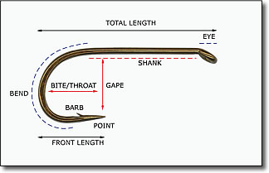
Имя наблюдателя СМНН АНТКОМ
Имя альтернативного наблюдателя
Наименование поставщика данных
Э-почта поставщика данных
Описание ярусных орудий лова
Тип яруса
Тип хребтины
Общая длина крючка (см)
Общая длина цевья (см)
Зазор между крючками (см)
Внутренняя высота поддева крючков (см)
Наружная высота поддева крючков (см)
Расстояние между крючками (м)
Описание трот-ярусных орудий лова
Интервал между поводцами (м)
Количество связок крючков на поводце
Интервал между связками (м)
Количество крючков на связке

